工作表1
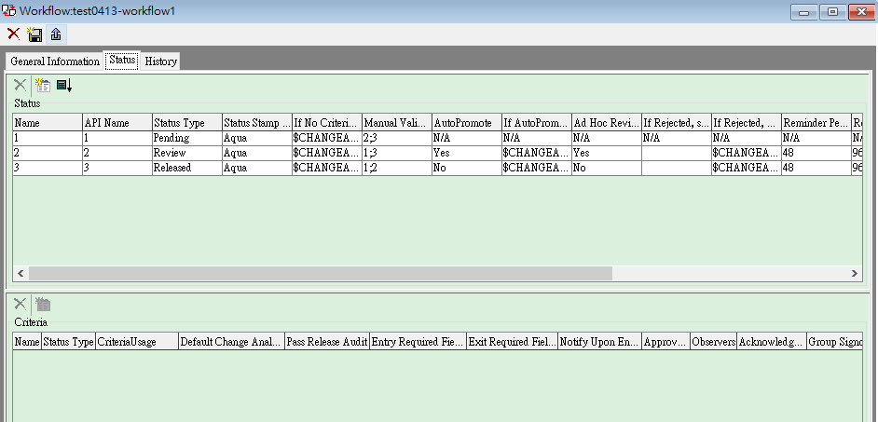
WorkFlow
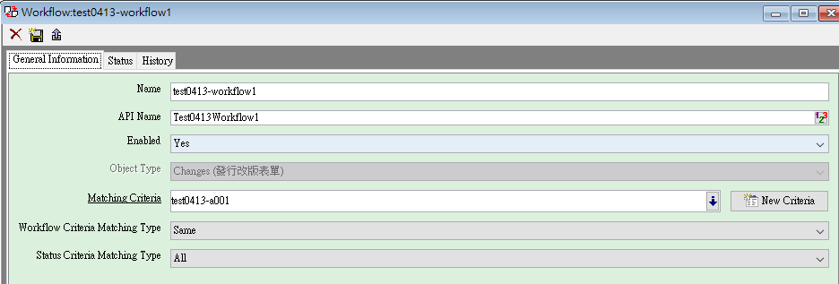
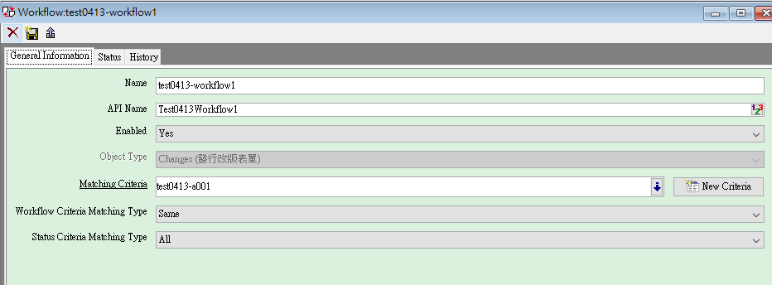

站點流程設定

需先設好workflow的站點才能改為YES

限制物件可選BASIC CLASS、Page 2、Page3(Sub class)

Matching Type:
1. All: 全部item都找到符合的Criteria
2. Some: 部分item找到符合的Criteria
3. Same: 全部item都只符合一個Criteria

Privilege
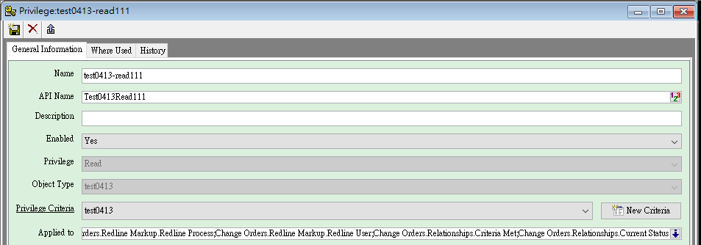

 | Role

這兩個要互相搭配才能使用

Criteria
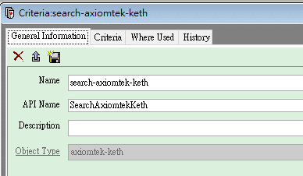

編輯Criteria

AutoNumber
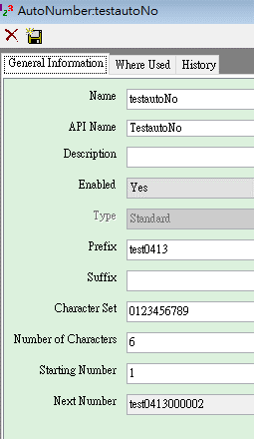

開頭字串
結尾字串

位數

起始數字

